Questions
 | Question | Commentaire | Réponse (Mélanie)
1 | Variante initiale toujours la génération 0 variante 0 ? | Si non, peut-on la forcer à toujours être la 0 ? | Non. Mais avertir si variante initiale pas valable si possible.
2 | Si la variante initiale n'est pas présente, c'est qu'elle ne respectait pas les contraintes (e.g. densité) ? | Si c'est le cas, avertir l'utilisateur et ne pas permettre de lancer le processus
3 | Qu'est-ce qui se passe quand 2 variantes sont identiques ? Est-ce que cela est possible du point de vue de l'optimisation ? Faudrait-il pas éliminer toute répétition (aussi pour éviter de refaire la simulation d'irradiation) ?
4 | Surface au sol (ground) doit être orientée vers le haut (pour la simulation d'irradiation), contrôle pour cela ? | Si nécessaire, ajouter dans instructions | Faire test emilie
5 | Pourquoi minimum de variantes fixé à 10 ?
6 | Contexte pris en considération même si nom du layer pas définit (mais contexte présent dans Rhino) ? |  | Faire test emilie
7 | Ranking des variantes d'une même génération : best to worst ou inverse et par rapport à quel critère de performance ? |  | Demander à Christoph
8 | Crash du programme (ordi Sergi) - Réglages à faire lors de l'installation (première fois) ?
 | Problèmes avec courtyard et L-shaped, no solutions… |  | Semble réglé ? Tester

 | Qu’est-ce qui se passe maintenant quand la variante initiale est non-valable ? Peut-on avertir l’utilisateur avant de continuer le processus (Generate variants) ? |  |  | TESTER
 | Fonctionne sur autres ordis ? |  |  | MARDI PM |  | Ok, ajout de urb au path du système
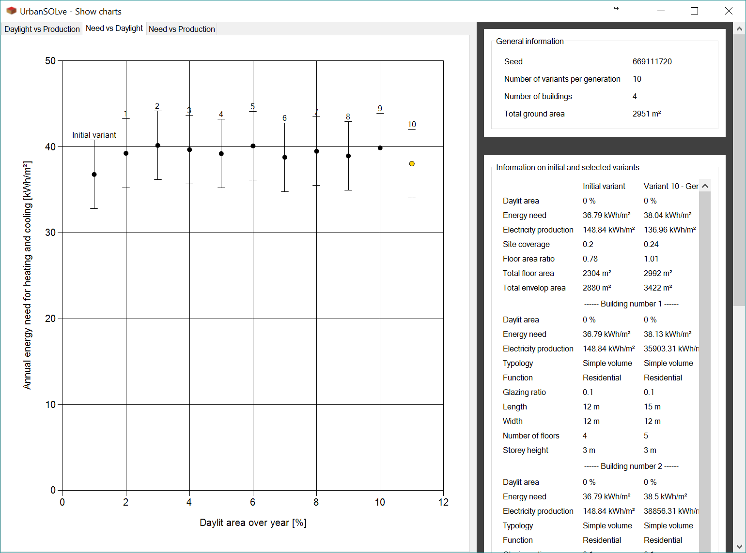
 | Mauvaises valeurs d'erreur pour Energy Need ??
 | >>> |  |  | <<<<<<< | Eliminer ou remplacer par best variant per criterion ?
 | DONE

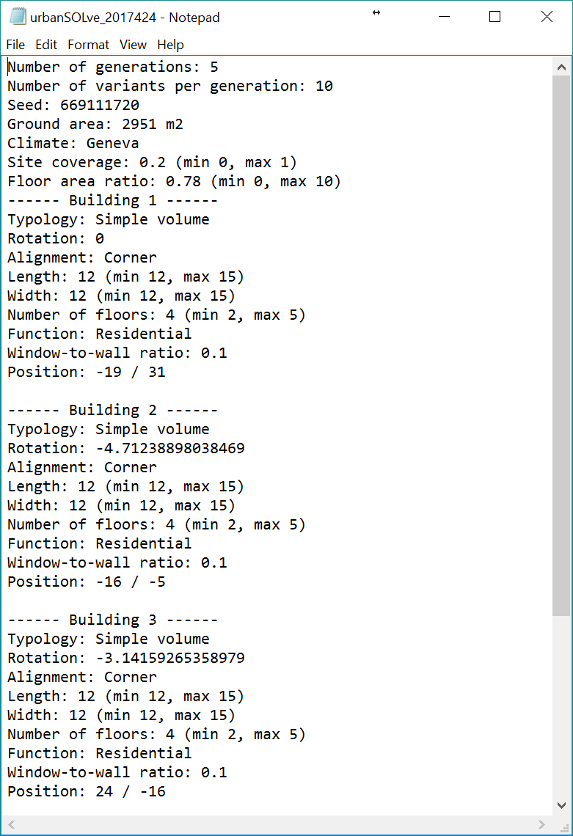

 | Ajouter saut de ligne >>>>>>>>>>>>>>>>>>>>>
 | DONE

